vue
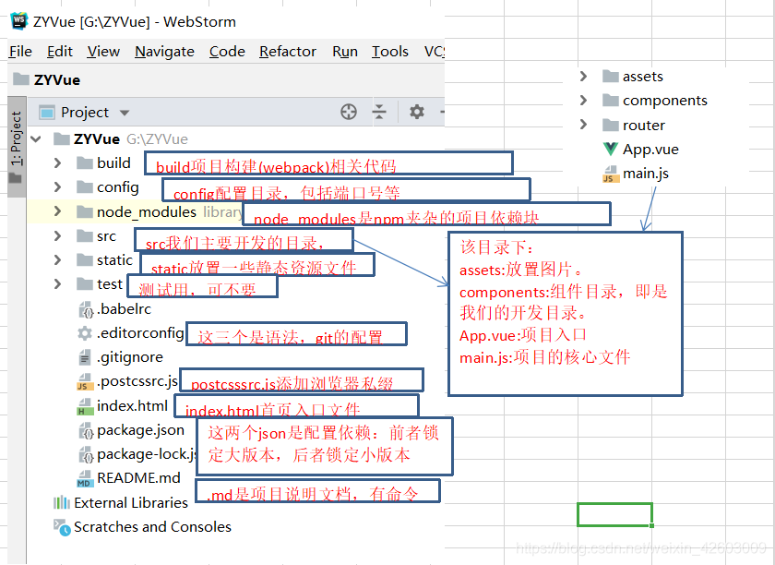
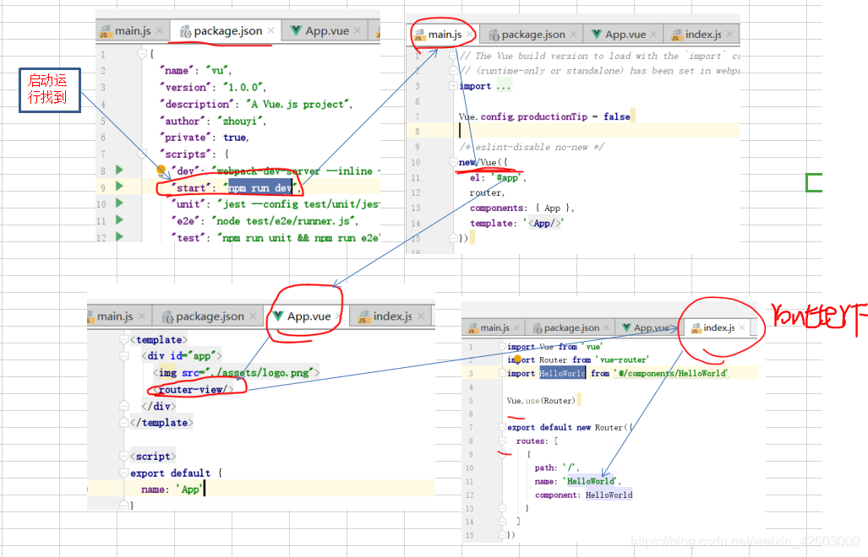
一、更新
1. npm-check检查更新
npm install -g npm-check
npm-check
2. npm-upgrade更新
npm install -g npm-upgrade
npm-upgrade
3. 更新全局包：
npm update -g
4. 更新生产环境依赖包：
npm update --save
5. 更新开发环境依赖包：
npm update --save-dev

// 安装脚手架vue-cli
npm install --global vue-cli
// 安装webpack模块打包器
npm install -g webpack
//初始化webpack
vue init webpack ZYVue

? Project name vu
? Project description A Vue.js project
? Author zhouyi
? Vue build standalone
? Install vue-router? Yes
// 这一步如果是大项目需要，作用是：在写代码过程中，它会进行很严格的检查，比如缩进，
//空格问题都非常的敏感，加入报错。但是相反编写会很烦。所以这里不要。
? Use ESLint to lint your code? No
? Set up unit tests Yes
? Pick a test runner jest
? Setup e2e tests with Nightwatch? Yes
? Should we run `npm install` for you after the project has been created? (recommended) npm

